Leistungsentwicklung
Definition
Die «Leistungsentwicklung» stellt den Fortschritt der «aktuellen Leistung» über die Zeit dar.
Warum ist es wichtig?
Die Leistungsentwicklung ist weder linear noch konstant. Sie lässt jedoch eine zukünftige Tendenz erkennen. Die Überwachung der Leistungsentwicklung erlaubt es daher, ein Potenzial hinsichtlich der zukünftigen Leistung auszumachen. Daher ist sie ein wesentliches Beurteilungskriterium bei einem Selektionsprozess.
TRAINEREINSCHÄTZUNG ÉVALUATION DE L'ENTRAÎNEUR |  |  |  |  | Leistungsentwicklung Développement de la performance
 |  |  |  |  | Anstieg / Abstieg Leistungskurve Amélioration / déclin de la performance Skala max.: 6
N° | NAME NOM | VORNAME PRÉNOM | Geschlecht Sexe | Geburtsdatum Date de naissance

1
2
3
4
5
6
7
8
9
10
11
12
13
14
15
16
17
18
19
20
Beurteilung
Wir empfehlen eine Einschätzung durch den Trainer der Verbesserung oder Verschlechterung der Leistung im Vergleich zu den vorherigen
Saisons vorzunehmen.
Bewertungsskala
6 : exzellente Leistungssteigerung
5.5 : sehr gute Leistungssteigerung
5 : gute Leistungssteigerung
4.5 : zufriedenstellende Leistungssteigerung
4 : genügende Leistungssteigerung
3.5 : Stagnation der Leistung
3 : leichte Verschlechterung der Leistung
2.5 : mittlere Verschlechterung der Leistung
2 : erhebliche Verschlechterung der Leistung
1 : Leistungsausfall
21
22
23
Achtung, die Bewertungs-skala wurde angepasst !
24
25
26
27
28
29
30
31
32
33
34
35
36
37
38
39
40
41
42
43
44
45

Aktuelle Leistung
Definition
Leistung, die zu einem gewissen Zeitpunkt erbracht wird. Die aktuelle Leistung kann über die Wettkampf-, die Trainingsleistung oder die Leistung in spezifischen Testverfahren beurteilt werden.
TRAINEREINSCHÄTZUNG ÉVALUATION DE L'ENTRAÎNEUR |  |  |  |  | Aktuelle Leistung Performance actuelle
 |  |  |  |  | Wettkampfleistung Performance en compétition Skala max.: 6 | Trainingsleistung Performance à l'entraînement Skala max.: 6
N° | NAME NOM | VORNAME PRÉNOM | Geschlecht Sexe | Geburtsdatum Date de naissance

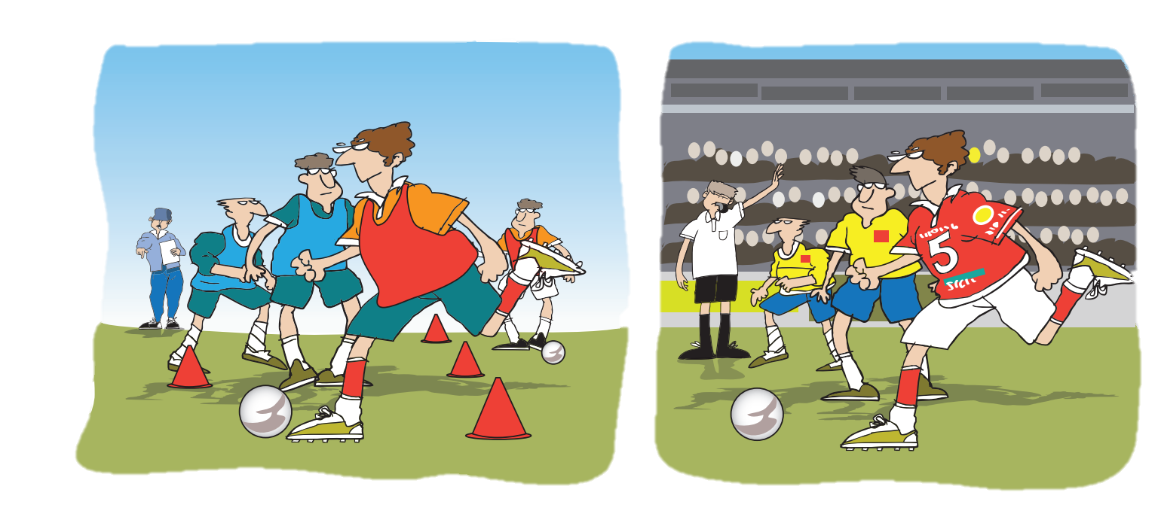
1
2
3
4
5
6
7
8
9
10
11
12
13
14
Beurteilung:
Technischer (z.B. Pass-, Schussqualität), taktischer
(z.B. Offensiv-, Defensivverhalten) und gegebenenfalls
psychosozialer (Fokussierungskompetenz, positive Ausstrahlung) Komponenten sollten bei der Trainerinschätzung berücksichtigt werden.
Bewertungsskala:
6 : exzellent
5.5 : sehr gut
5 : gut
4.5 : zufriedenstellende
4 : genügend
3.5 : nicht ausreichend
3 : ungenügend
2.5 : bescheiden
2 : sehr schlecht
1 : desolat
15
16
17
18
19
20
21
Achtung, die Bewertungs-skala wurde angepasst !
22
23
24
25
26
27
28
29
30
31
32
33
34
35
36
37
38
39
40
41
42
43
44
45

Körperliche Voraussetzung
Definition
Unter Körperliche Voraussetzung versteht man körperliche Masse (z. B. die Körpergösse), welche einen vorteilhaften oder unvorteilhaften Einfluss auf die zukünftige sportliche Leistung haben können.
Warum ist es wichtig ?
Die körpelichen Voraussetzungen können, zu den wesentlichen leistungsbestimmenden Faktoren gehören (Bsp. Armspannweite bei Schwimmern, Reichhöhe bei Basketballspielern). Es ist deshalb wichtig, sie in der Talentselektion zu berücksichtigen und entsprechend zu gewichten.
TRAINEREINSCHÄTZUNG ÉVALUATION DE L'ENTRAÎNEUR |  |  |  |  | Körperliche Voraussetzungen Facteurs anthropométriques
 |  |  |  |  | z.B. Körpergrösse, Reichhöhe, … Par ex. Taille, hauteur de portée, … Skala max.: 6
N° | NAME NOM | VORNAME PRÉNOM | Geschlecht Sexe | Geburtsdatum Date de naissance

1
2
3
4
5
6
7
8
9
10
11
12
13
14
15
16
17
18
19
20
21
22
Beurteilung:
Wie sind die körperlichen / anthropometrischen Voraussetzungen Ihrer Spieler/innen, um sich im Wasserball behaupten zu können?
Bewertungsskala:
6 : exzellent
5.5 : sehr gut
5 : gut
4.5 : zufriedenstellende
4 : genügend
3.5 : nicht ausreichend
3 : ungenügend
2.5 : bescheiden
2 : sehr schlecht
1 : desolat
23
24
25
26
27
28
Achtung, die Bewertungs-skala wurde angepasst !
29
30
31
32
33
34
35
36
37
38
39
40
41
42
43
44
45

Umfeld
Definition
Das Umfeld besteht in der Regel aus dem sozialen Kontext, insbesondere dem Elternhaus sowie der Schul- bzw. Ausbildungssituation. Der Zugang zur Trainingsinfrastruktur ist in einzelnen Situationen ebenfalls miteinzubeziehen.
 | TRAINEREINSCHÄTZUNG ÉVALUATION DE L'ENTRAÎNEUR |  |  |  | Athletenbiographie Biographie de l'athlète
 |  |  |  |  | Umfeld Entourage Skala max.: 6
N° | NAME NOM | VORNAME PRÉNOM | Geschlecht Sexe | Geburtsdatum Date de naissance
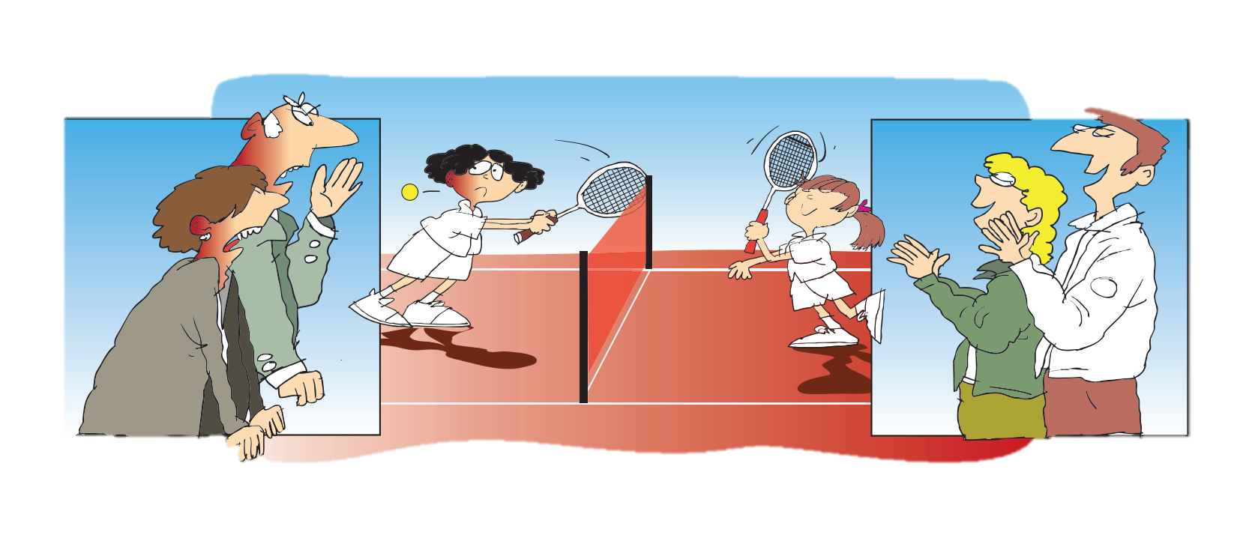
1
2
3
4
5
6
7
8
9
10
11
Beurteilung :
Der Trainer schätzt das Umfeld im Hinblick auf die nächste Entwicklungsstufe ein. Bei der Einschätzung sollen die verschiedenen Aspekte des Umfelds (Elternhaus, Schul- bzw. Ausbildungssituation, Finanzen, Trainingsinfrastruktur) global eingeschätzt werden. Die zentrale Frage ist: «Wird das Umfeld in der nächsten Entwicklungsstufe für das Talent förderlich wirken?»
Bewertungsskala:
6 - Spielt bei TOP 3 NLA Verein und besucht eine Sportschule/ leistungssportfreundliche Lehrbetrieb, plus uneingeschränkte Unterstützung durch familiäres Umfeld
5.5 - Spielt bei NLA Verein und besucht eine Sportschule/ leistungssportfreundliche Lehrbetrieb, plus uneingeschränkte Unterstützung durch familiäres Umfeld
5 - Spielt bei NLA Verein und Sportschule/ leistungssportfreundliche Lehrbetrieb für verschiedene Bildungswege im Umkreis (verbunden mit der Bereitschaft eine zu besuchen) plus gute Unterstützung durch familiäres Umfeld
4.5 - Spielt bei NLB Verein (NLA in realistischer Nähe) und Sportschule/ leistungssportfreundliche Lehrbetrieb für verschiedene Bildungswege im Umkreis plus ausreichende Unterstützung durch die familiäres Umfeld
4 - Spielt bei NLB Verein (NLA in realistischer Nähe) und Sportschule/ leistungssportfreundliche Lehrbetrieb für mind. einen Bildungsweg im Umkreis plus ausreichende Unterstützung durch familiäres Umfeld
3.5 - Spielt bei 1.Liga oder 2. Liga Verein und Sportschule für wenige verschiedene Bildungswege im Umkreis plus ausreichende Unterstützung durch familiäres Umfeld
3 - Spielt bei 1.Liga oder 2. Liga Verein und eine Sportschule im Umkreis plus ausreichende Unterstützung durch familiäres Umfeld
2.5 - Spielt bei 1.Liga oder 2. Liga Verein und eine Sportschule im Umkreis plus mangelhafte Unterstützung durch familiäres Umfeld
2 - Spielt bei 1.Liga oder 2. Liga Verein und keine Sportschule im Umkreis plus ausreichende Unterstützung durch familiäres Umfeld
1 - Spielt bei 1.Liga oder 2. Liga Verein und keine Sportschule im Umkreis plus mangelhafte Unterstützung durch familiäres Umfeld
12
Achtung, die Bewertungs-skala wurde angepasst !
13
14
15
16
17
18
19
20
21
22
23
24
25
26
27
28
29
30
31
32
33
34
35
36
37
38
39
40
41
42
43
44
45

Trainingsaufwand
Trainingsaufwand
Definition
Der Trainingsaufwand besteht in der Regel aus der Summe der für das Training aufgewendeten Trainingszeit und kann in einem Jahrestotal oder durchschnittlichen wöchentlichen Zeitangabe in Stunden beziffert werden.
Warum ist es wichtig ?
Der Trainingsaufwand kann den aktuellen Leistungsstand erklären. Es ist wichtig zu wissen, wie viel Trainingszeit bereits investiert wurde und wie viel in Zukunft noch investiert werden kann. Insofern muss der Trainingsaufwand in Bezug auf die für die weitere Entwicklung erforderlichen Umfangssteigerungen beurteilt werden.
TRAINEREINSCHÄTZUNG ÉVALUATION DE L'ENTRAÎNEUR |  |  |  |  | Athletenbiographie Biographie de l'athlète
 |  |  |  |  | Trainingsaufwand Volume d'entraînement Skala max.: 6
N° | NAME NOM | VORNAME PRÉNOM | Geschlecht Sexe | Geburtsdatum Date de naissance

1
2
3
4
5
6
7
8
9
10
11
12
13
14
15
Beurteilung:
Der Trainer bewertet die mittleren wöchendlichen Trainingsaufwand (inkl. Kraft-, Schwimmtraining, ect..) ein.
Bewertungsskala:
6 : regelmässig 6 Trainings oder mehr pro Woche
5.5 : mehr als 4 aber nicht regelmässig 6
5 : regelmässig 4 Trainings oder mehr pro Woche
4.5 : mehr als 3 im Durchschnitt aber nicht regelmässig 4
4 : regelmässig 3 Trainings pro Woche
3.5 : mehr als 2 im Durchschnitt aber nicht regelmässig 3
3 : regelmässig 2 Trainings pro Woche
2.5 : 6-8 pro Monat
2 : weniger als 6 pro Monat
1 : 4 Trainings oder weniger pro Monat
16
17
Achtung, die Bewertungs-skala wurde angepasst !
18
19
20
21
22
23
24
25
26
27
28
29
30
31
32
33
34
35
36
37
38
39
40
41
42
43
44
45

